Конверсия по лидам
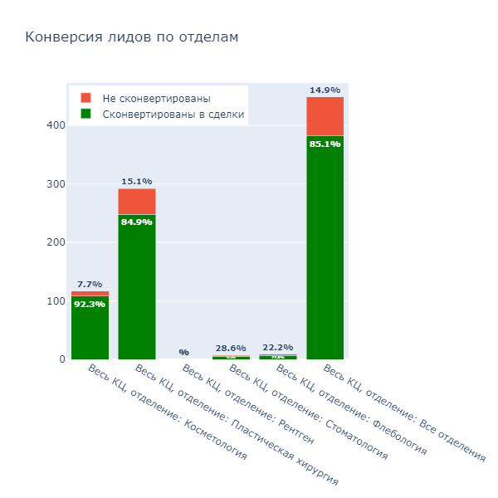
Оператор | Количество всех лидов | Количество лидов, перешедших в сделки | % конверсии | Отделение
Антонина Чернова | 24 | 22 | 91.7% | Косметология
Весь КЦ, отделение: Косметология | 117 | 108 | 92.3% | Косметология
Виктория Шаповалова | 25 | 22 | 88.0% | Косметология
Екатерина Брюханова | 12 | 10 | 83.3% | Косметология
Ирина Григорьева | 18 | 18 | 100.0% | Косметология
Мария Петрова | 25 | 23 | 92.0% | Косметология
Наталья Прохоренкова | 13 | 13 | 100.0% | Косметология

Антонина Чернова | 48 | 39 | 81.2% | Пластическая хирургия
Весь КЦ, отделение: Пластическая хирургия | 292 | 248 | 84.9% | Пластическая хирургия
Виктория Шаповалова | 62 | 52 | 83.9% | Пластическая хирургия
Екатерина Брюханова | 26 | 24 | 92.3% | Пластическая хирургия
Ирина Григорьева | 59 | 51 | 86.4% | Пластическая хирургия
Мария Петрова | 57 | 48 | 84.2% | Пластическая хирургия
Наталья Прохоренкова | 40 | 34 | 85.0% | Пластическая хирургия

Антонина Чернова | 0 | 0 | 0.0% | Рентген
Весь КЦ, отделение: Рентген | 0 | 0 | 0.0% | Рентген
Виктория Шаповалова | 0 | 0 | 0.0% | Рентген
Екатерина Брюханова | 0 | 0 | 0.0% | Рентген
Ирина Григорьева | 0 | 0 | 0.0% | Рентген
Мария Петрова | 0 | 0 | 0.0% | Рентген
Наталья Прохоренкова | 0 | 0 | 0.0% | Рентген

Антонина Чернова | 1 | 1 | 100.0% | Стоматология
Весь КЦ, отделение: Стоматология | 7 | 5 | 71.4% | Стоматология
Виктория Шаповалова | 4 | 2 | 50.0% | Стоматология
Екатерина Брюханова | 1 | 1 | 100.0% | Стоматология
Ирина Григорьева | 0 | 0 | 0.0% | Стоматология
Мария Петрова | 0 | 0 | 0.0% | Стоматология
Наталья Прохоренкова | 1 | 1 | 100.0% | Стоматология
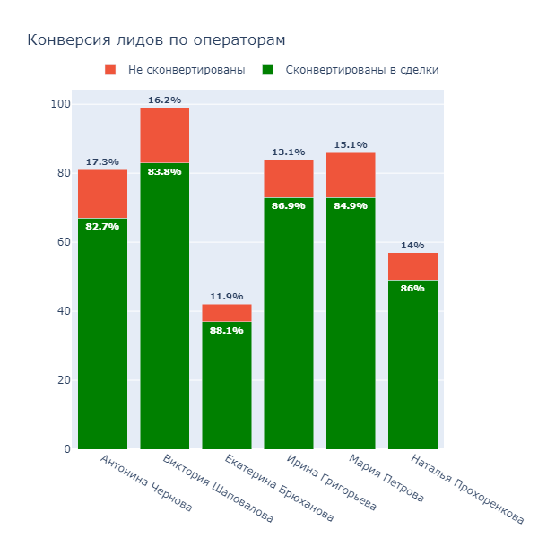
Антонина Чернова | 3 | 3 | 100.0% | Флебология
Весь КЦ, отделение: Флебология | 9 | 7 | 77.8% | Флебология
Виктория Шаповалова | 2 | 2 | 100.0% | Флебология
Екатерина Брюханова | 1 | 1 | 100.0% | Флебология
Ирина Григорьева | 1 | 0 | 0.0% | Флебология
Мария Петрова | 2 | 1 | 50.0% | Флебология
Наталья Прохоренкова | 0 | 0 | 0.0% | Флебология

Антонина Чернова | 81 | 67 | 82.7% | Все отделения
Весь КЦ, отделение: Все отделения | 449 | 382 | 85.1% | Все отделения
Виктория Шаповалова | 99 | 83 | 83.8% | Все отделения
Екатерина Брюханова | 42 | 37 | 88.1% | Все отделения
Ирина Григорьева | 84 | 73 | 86.9% | Все отделения
Мария Петрова | 86 | 73 | 84.9% | Все отделения
Наталья Прохоренкова | 57 | 49 | 86.0% | Все отделения

Весь КЦ, отделение: Косметология | 117 | 108 | 92.3% | Косметология
Весь КЦ, отделение: Пластическая хирургия | 292 | 248 | 84.9% | Пластическая хирургия
Весь КЦ, отделение: Рентген | 0 | 0 | 0.0% | Рентген
Весь КЦ, отделение: Стоматология | 7 | 5 | 71.4% | Стоматология
Весь КЦ, отделение: Флебология | 9 | 7 | 77.8% | Флебология
Весь КЦ, отделение: Все отделения | 449 | 382 | 85.1% | Все отделения

Конверсия по звонкам
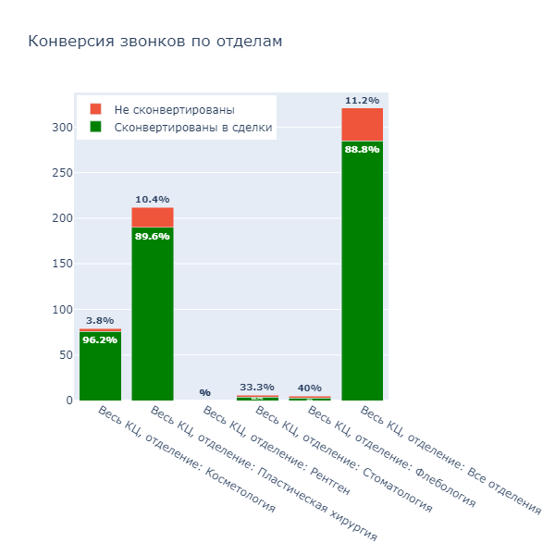
Оператор | Количество всех лидов | Количество лидов, перешедших в сделки | % конверсии | Отделение
Антонина Чернова | 18 | 18 | 100.0% | Косметология
Весь КЦ, отделение: Косметология | 79 | 76 | 96.2% | Косметология
Виктория Шаповалова | 18 | 15 | 83.3% | Косметология
Екатерина Брюханова | 8 | 8 | 100.0% | Косметология
Ирина Григорьева | 14 | 14 | 100.0% | Косметология
Мария Петрова | 15 | 15 | 100.0% | Косметология
Наталья Прохоренкова | 6 | 6 | 100.0% | Косметология

Антонина Чернова | 37 | 31 | 83.8% | Пластическая хирургия
Весь КЦ, отделение: Пластическая хирургия | 212 | 190 | 89.6% | Пластическая хирургия
Виктория Шаповалова | 44 | 40 | 90.9% | Пластическая хирургия
Екатерина Брюханова | 20 | 19 | 95.0% | Пластическая хирургия
Ирина Григорьева | 39 | 35 | 89.7% | Пластическая хирургия
Мария Петрова | 43 | 38 | 88.4% | Пластическая хирургия
Наталья Прохоренкова | 29 | 27 | 93.1% | Пластическая хирургия

Антонина Чернова | 0 | 0 | 0.0% | Рентген
Весь КЦ, отделение: Рентген | 0 | 0 | 0.0% | Рентген
Виктория Шаповалова | 0 | 0 | 0.0% | Рентген
Екатерина Брюханова | 0 | 0 | 0.0% | Рентген
Ирина Григорьева | 0 | 0 | 0.0% | Рентген
Мария Петрова | 0 | 0 | 0.0% | Рентген
Наталья Прохоренкова | 0 | 0 | 0.0% | Рентген

Антонина Чернова | 0 | 0 | 0.0% | Стоматология
Весь КЦ, отделение: Стоматология | 6 | 4 | 66.7% | Стоматология
Виктория Шаповалова | 4 | 2 | 50.0% | Стоматология
Екатерина Брюханова | 1 | 1 | 100.0% | Стоматология
Ирина Григорьева | 0 | 0 | 0.0% | Стоматология
Мария Петрова | 0 | 0 | 0.0% | Стоматология
Наталья Прохоренкова | 1 | 1 | 100.0% | Стоматология
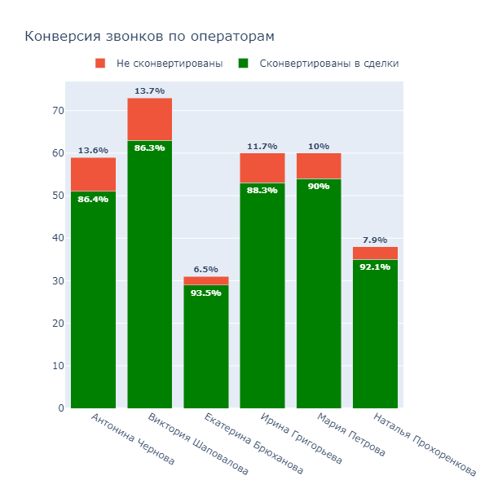
Антонина Чернова | 1 | 1 | 100.0% | Флебология
Весь КЦ, отделение: Флебология | 5 | 3 | 60.0% | Флебология
Виктория Шаповалова | 1 | 1 | 100.0% | Флебология
Екатерина Брюханова | 1 | 1 | 100.0% | Флебология
Ирина Григорьева | 1 | 0 | 0.0% | Флебология
Мария Петрова | 1 | 0 | 0.0% | Флебология
Наталья Прохоренкова | 0 | 0 | 0.0% | Флебология

Антонина Чернова | 59 | 51 | 86.4% | Все отделения
Весь КЦ, отделение: Все отделения | 321 | 285 | 88.8% | Все отделения
Виктория Шаповалова | 73 | 63 | 86.3% | Все отделения
Екатерина Брюханова | 31 | 29 | 93.5% | Все отделения
Ирина Григорьева | 60 | 53 | 88.3% | Все отделения
Мария Петрова | 60 | 54 | 90.0% | Все отделения
Наталья Прохоренкова | 38 | 35 | 92.1% | Все отделения

Весь КЦ, отделение: Косметология | 79 | 76 | 96.2% | Косметология
Весь КЦ, отделение: Пластическая хирургия | 212 | 190 | 89.6% | Пластическая хирургия
Весь КЦ, отделение: Рентген | 0 | 0 | 0.0% | Рентген
Весь КЦ, отделение: Стоматология | 6 | 4 | 66.7% | Стоматология
Весь КЦ, отделение: Флебология | 5 | 3 | 60.0% | Флебология
Весь КЦ, отделение: Все отделения | 321 | 285 | 88.8% | Все отделения

Конверсия по сообщениям
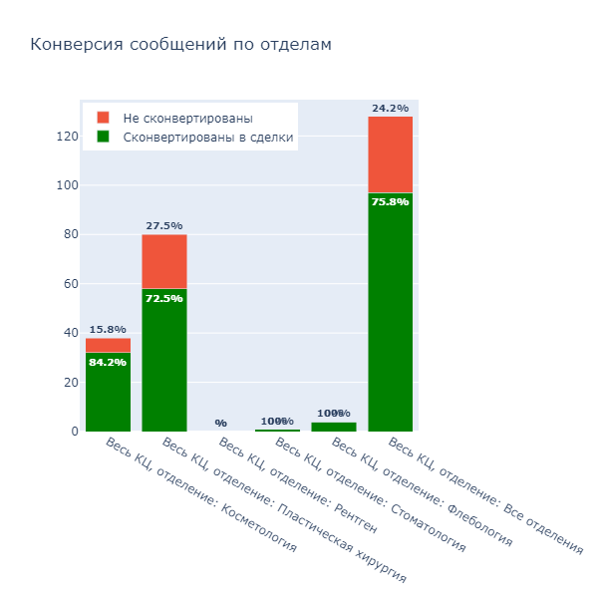
Оператор | Количество всех лидов | Количество лидов, перешедших в сделки | % конверсии | Отделение
Антонина Чернова | 6 | 4 | 66.7% | Косметология
Весь КЦ, отделение: Косметология | 38 | 32 | 84.2% | Косметология
Виктория Шаповалова | 7 | 7 | 100.0% | Косметология
Екатерина Брюханова | 4 | 2 | 50.0% | Косметология
Ирина Григорьева | 4 | 4 | 100.0% | Косметология
Мария Петрова | 10 | 8 | 80.0% | Косметология
Наталья Прохоренкова | 7 | 7 | 100.0% | Косметология

Антонина Чернова | 11 | 8 | 72.7% | Пластическая хирургия
Весь КЦ, отделение: Пластическая хирургия | 80 | 58 | 72.5% | Пластическая хирургия
Виктория Шаповалова | 18 | 12 | 66.7% | Пластическая хирургия
Екатерина Брюханова | 6 | 5 | 83.3% | Пластическая хирургия
Ирина Григорьева | 20 | 16 | 80.0% | Пластическая хирургия
Мария Петрова | 14 | 10 | 71.4% | Пластическая хирургия
Наталья Прохоренкова | 11 | 7 | 63.6% | Пластическая хирургия

Антонина Чернова | 0 | 0 | 0.0% | Рентген
Весь КЦ, отделение: Рентген | 0 | 0 | 0.0% | Рентген
Виктория Шаповалова | 0 | 0 | 0.0% | Рентген
Екатерина Брюханова | 0 | 0 | 0.0% | Рентген
Ирина Григорьева | 0 | 0 | 0.0% | Рентген
Мария Петрова | 0 | 0 | 0.0% | Рентген
Наталья Прохоренкова | 0 | 0 | 0.0% | Рентген

Антонина Чернова | 1 | 1 | 100.0% | Стоматология
Весь КЦ, отделение: Стоматология | 1 | 1 | 100.0% | Стоматология
Виктория Шаповалова | 0 | 0 | 0.0% | Стоматология
Екатерина Брюханова | 0 | 0 | 0.0% | Стоматология
Ирина Григорьева | 0 | 0 | 0.0% | Стоматология
Мария Петрова | 0 | 0 | 0.0% | Стоматология
Наталья Прохоренкова | 0 | 0 | 0.0% | Стоматология
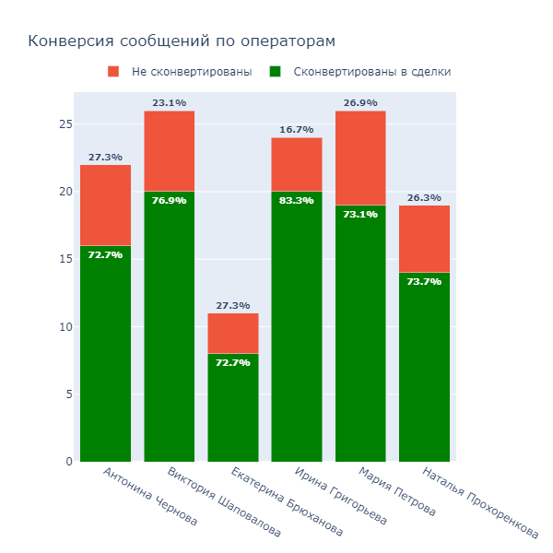
Антонина Чернова | 2 | 2 | 100.0% | Флебология
Весь КЦ, отделение: Флебология | 4 | 4 | 100.0% | Флебология
Виктория Шаповалова | 1 | 1 | 100.0% | Флебология
Екатерина Брюханова | 0 | 0 | 0.0% | Флебология
Ирина Григорьева | 0 | 0 | 0.0% | Флебология
Мария Петрова | 1 | 1 | 100.0% | Флебология
Наталья Прохоренкова | 0 | 0 | 0.0% | Флебология

Антонина Чернова | 22 | 16 | 72.7% | Все отделения
Весь КЦ, отделение: Все отделения | 128 | 97 | 75.8% | Все отделения
Виктория Шаповалова | 26 | 20 | 76.9% | Все отделения
Екатерина Брюханова | 11 | 8 | 72.7% | Все отделения
Ирина Григорьева | 24 | 20 | 83.3% | Все отделения
Мария Петрова | 26 | 19 | 73.1% | Все отделения
Наталья Прохоренкова | 19 | 14 | 73.7% | Все отделения

Весь КЦ, отделение: Косметология | 38 | 32 | 84.2% | Косметология
Весь КЦ, отделение: Пластическая хирургия | 80 | 58 | 72.5% | Пластическая хирургия
Весь КЦ, отделение: Рентген | 0 | 0 | 0.0% | Рентген
Весь КЦ, отделение: Стоматология | 1 | 1 | 100.0% | Стоматология
Весь КЦ, отделение: Флебология | 4 | 4 | 100.0% | Флебология
Весь КЦ, отделение: Все отделения | 128 | 97 | 75.8% | Все отделения

Ошибки
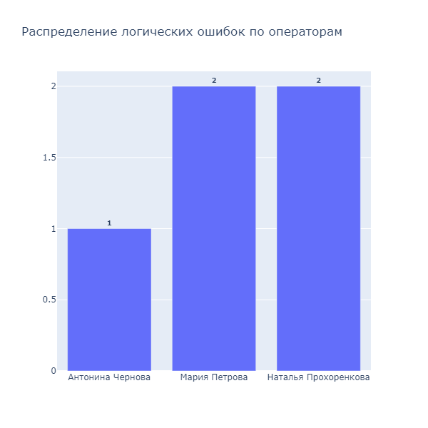
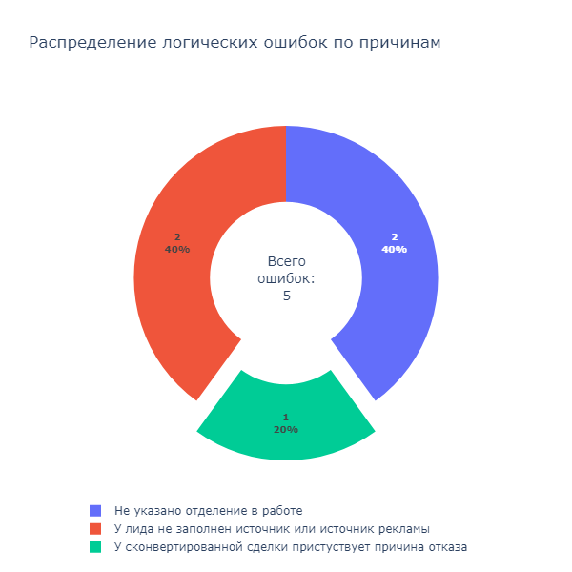
ID лида | Дата создания | Оператор | Должность | Статус | На кого обращение | Отделение | Причина отказа | Источник рекламы | Источник лида | Все обращения | Описание ошибки
56239 | 2025-08-31T17:53:59+03:00 | Антонина Чернова | Администратор колл-центра | Перешёл в сделку | Косметология | Косметология | Не выполняем данную услугу | По рекомендации клиники | Звонок | Перешёл в сделку | У сконвертированной сделки пристуствует причина отказа
56251 | 2025-08-31T21:04:04+03:00 | Мария Петрова | Оператор колл-центра | Новый лид |  |  |  |  | Вконтакте DEGA | Не перешёл в сделку | У лида не заполнен источник или источник рекламы
56249 | 2025-08-31T20:49:30+03:00 | Наталья Прохоренкова | Оператор колл-центра | Новый лид |  |  |  |  | Instagram DEGA cosmetology | Не перешёл в сделку | У лида не заполнен источник или источник рекламы
56251 | 2025-08-31T21:04:04+03:00 | Мария Петрова | Оператор колл-центра | Новый лид |  |  |  |  | Вконтакте DEGA | Не перешёл в сделку | Не указано отделение в работе
56249 | 2025-08-31T20:49:30+03:00 | Наталья Прохоренкова | Оператор колл-центра | Новый лид |  |  |  |  | Instagram DEGA cosmetology | Не перешёл в сделку | Не указано отделение в работе

